Flow
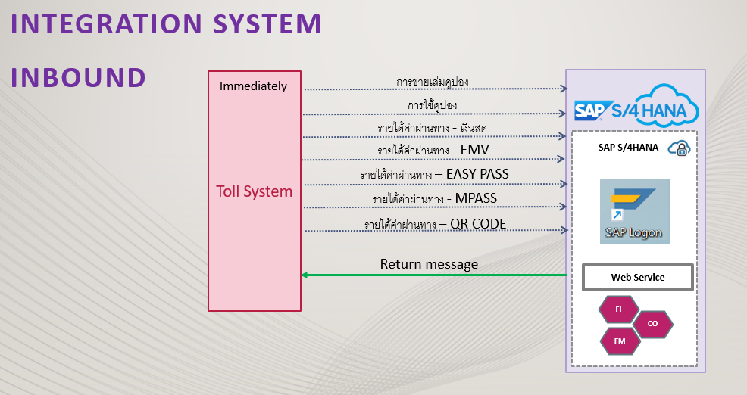
Toll | รายละเอียด | เอกสารที่ออก | Owner
1 | รายได้จากการขายเล่มคูปอง | ใบกำกับภาษี/ใบเสร็จรับเงิน | MM | คุณวิทยา/ คุณปิยภัทร
2 | รายได้จากการใช้คูปอง |  | FI | คุณวิทยา/ คุณปิยภัทร/ คุณทัตตชามน
3 | รายได้จากการรับเงินสด | ใบกำกับภาษี/ใบเสร็จรับเงิน | FI | คุณวิทยา/ คุณปิยภัทร/ คุณทัตตชามน
4 | รายได้จากการับ EMV | ใบกำกับภาษี/ใบเสร็จรับเงิน | FI | คุณวิทยา/ คุณปิยภัทร/ คุณทัตตชามน
5 | รายได้จากการรับ Easy Pass | ใบกำกับภาษี/ใบเสร็จรับเงิน | FI | คุณวิทยา/ คุณปิยภัทร/ คุณทัตตชามน
6 | รายได้จากการรับ M Pass | ใบกำกับภาษี/ใบเสร็จรับเงิน | FI | คุณวิทยา/ คุณปิยภัทร/ คุณทัตตชามน
7 | รายได้จากการรับ QR Code | ใบกำกับภาษี/ใบเสร็จรับเงิน | FI | คุณวิทยา/ คุณปิยภัทร/ คุณทัตตชามน
8 | คืนเงินผู้ใช้ทาง Easy Pass | ใบลดหนี้ | FI | คุณวิทยา/ คุณปิยภัทร/ คุณทัตตชามน
9 | คืนเงินผู้ใช้ทาง M Pass | ใบลดหนี้ | FI | คุณวิทยา/ คุณปิยภัทร/ คุณทัตตชามน

 | เงื่อนไขการบันทึกจากการ Interface
1 | ข้อมูลการส่งต่อ 1 ไฟล์
 | 1 ไฟล์ = 1 Document number posting
 | 1 ไฟล์ = 1 วิธีการรับชำระเงิน
 | 1 ไฟล์ = รวม Profit center ทั้งหมด
2 | เมื่อแผนกบัญชีกด Post ที่ระบบ Toll จากนั้น ข้อมูลจะส่งในรูปแบบ API Interface เข้า SAP โดย Web Service
3 | Program ไม่สามารถบันทึกซ้ำได้
4 | หากเกิดการผิดพลาด
 | 4.1 Post เข้า SAP ได้ แต่ตรวจสอบภายหลังพบข้อมูลไม่ถูกต้อง
 | - ตรวจสอบพบว่าข้อมูลที่บันทึกผิด แผนกบัญชีจะต้อง Reverse เอกสารรายได้ในระบบ SAP ก่อน
 | - แจ้งทางระบบ Toll เพื่อแก้ไขข้อมูลให้ถูกต้อง จากนั้นกด Post interface เข้า SAP อีกครั้ง
 | (กรณีนี้จะไม่เกิดการซ้ำข้อมูล เนื่องจากมีการ Reverse เอกสารไปแล้ว)

 | 4.2 Post เข้า SAP ไม่ได้
 | - Program จะส่งข้อความ Error และสาเหตุที่ข้อมูลไม่ถูกต้องกลับไปที่ระบบ Toll
 | - หากเกิดข้อผิดพลาดที่ Toll ให้แก้ไขแล้วกด Post อีกรอบ
 | - หากเกิดข้อผิดพลาดที่ SAP ให้แก้ไขแล้วแจ้งให้ Toll กด Post อีกรอบ

5 | หากสามารถบันทึกบัญชีได้
 | - โปรแกรมจะส่งข้อความกลับไปที่ Toll system
 | - โปรแกรมจะส่ง เลขที่ใบกำกับภาษีขาย และเลขที่เอกสารที่บันทึกได้ ให้ระบบ Toll

6 | กรณีบันทึกรายได้ Easy Pass / M Pass เพิ่มเติม Toll จะส่ง Interface เข้า SAP อีกครั้ง โดยทาง Toll จะแก้ไขวันที่ให้เป็นปัจจุบันก่อน

